extern
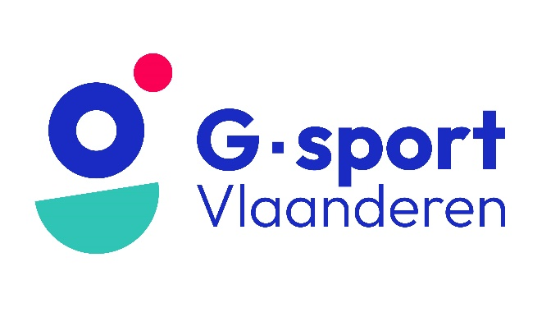
Aanvraag uitleendienst G-sport Vlaanderen

Administratie
De aanvraag voor het reserveren van materiaal gebeurt enkel schriftelijk of digitaal met dit aanvraagdocument.
De aanvraag is pas geldig wanneer alle velden volledig zijn ingevuld en het aanvraagdocument door de ontlener is ondertekend.
De ontlening is pas definitief nadat deze per mail bevestigd werd door G-sport Vlaanderen.

Persoonlijke gegevens huurder
Naam:
Voornaam:
E-mail:
Tel of gsm:

Gegevens organisatie (club, federatie, school,…)
Naam organisatie:
Naam verantwoordelijke:
Adres:
E-mail:
Tel of gsm:

Gegevens activiteit
Titel activiteit:
Korte omschrijving (sportdag, initiatie,…):
Datum activiteit:

Periode ontlening
Ophalen materiaal (dd/mm/jjjj):
Terugbrengen materiaal (dd/mm/jjjj):

Akkoordverklaring
De huurder verklaart zich akkoord met de voorwaarden vermeld achteraan dit document
Noteer in het kader 'akkoord'

Promotiemateriaal

Promotionele return n.a.v een financiële ondersteuning van een Belgisch kampioenschap of SupPORT 2. Een promopakket bevat beachvlaggen, spandoeken, roll ups en pop-ups.
De inhoud van het toegewezen pakket is afhankelijk van de beschikbaarheid van het promomateriaal en aard van activiteit.

BK-pakket (indoor)

Aantal gewenst | Omschrijving | Opmerking | Waarborg | Huurprijs | Aantal gereserveerd | Aantal ontvangen | Aantal teruggebracht
 | Promopakket G-sport Vlaanderen/BPC: - 2 beachvlaggen G-sport Vlaanderen met voeten - 2 spandoeken G-sport Vlaanderen (vlaggenstof) met rekkers (8 rekkers) - 2 roll up BPC Tokio - 2 spandoeken BPC met rekkers (8 rekkers) - 2 roll up G-sport Vlaanderen - 2 pop-up G-sport Vlaanderen - roll-up VTS 'Word Trainer' |  | € 50 | € 0
 | TOTAAL |  | € | € 0

BK-pakket (outdoor)

Aantal gewenst | Omschrijving | Opmerking | Waarborg | Huurprijs | Aantal gereserveerd | Aantal ontvangen | Aantal teruggebracht
 | Promopakket G-sport Vlaanderen/BPC: - 2 beachvlaggen G-sport Vlaanderen met voeten - 4 spandoeken G-sport Vlaanderen (PVC) met rekkers (16 rekkers) - 4 spandoeken BPC met rekkers (16 rekkers) - 2 roll up G-sport Vlaanderen - roll-up VTS 'Word Trainer' |  | € 50 | € 0
 | TOTAAL |  | € | € 0

AG Insurance partner BK

Aantal gewenst | Omschrijving | Opmerking | Waarborg | Huurprijs | Aantal gereserveerd | Aantal ontvangen | Aantal teruggebracht
 | Promopakket AG-Insurance: - 1 roll-ups AG/BPC - 2 roll-ups AG/BPC met foto's atleten |  | € 50 | € 0
 | TOTAAL |  | € | € 0

SupPORT 2: pakket G-sport Vlaanderen (indoor)

Aantal gewenst | Omschrijving | Opmerking | Waarborg | Huurprijs | Aantal gereserveerd | Aantal ontvangen | Aantal teruggebracht
 | Promopakket G-sport Vlaanderen/BPC: - 2 beachvlaggen G-sport Vlaanderen met voeten - 2 spandoeken G-sport Vlaanderen (vlaggenstof) met rekkers (8 rekkers) - 1 roll up BPC Tokio - 1 spandoek BPC met rekkers (4 rekkers) - 2 roll up G-sport Vlaanderen - 2 pop-up G-sport Vlaanderen - roll-up VTS 'Word Trainer' |  | € 50 | € 0
 | TOTAAL |  | € | € 0

SupPORT 2: pakket G-sport Vlaanderen (outdoor)

Aantal gewenst | Omschrijving | Opmerking | Waarborg | Huurprijs | Aantal gereserveerd | Aantal ontvangen | Aantal teruggebracht
 | Promopakket G-sport Vlaanderen/BPC: - 2 beachvlaggen G-sport Vlaanderen met voeten - 4 spandoeken G-sport Vlaanderen (PVC) met rekkers (16 rekkers) - 2 spandoeken BPC met rekkers (8 rekkers) - 2 roll up G-sport Vlaanderen - roll-up VTS 'Word Trainer' |  | € 50 | € 0
 | TOTAAL |  | € | € 0

Opmerking

Handtekening ontlener voor aanvraag

Handtekening ontlener bij ophaling |  | Handtekening uitlener bij ophaling |  |  | Betaling OK? | ja/nee

Handtekening ontlener bij inlevering |  | Handtekening uitlener bij inlevering

